Diseño_Mezcla
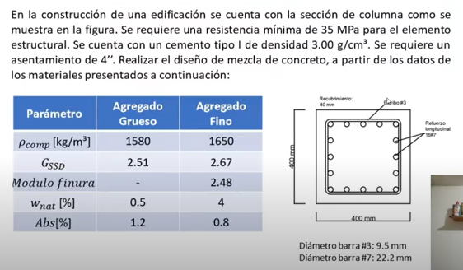 | DATOS PARA EL DISEÑO DE MEZCLA MÉTODO ACI 211
 |  |  |  | UNID |  | UNID
 | RESISTENCIA A LOS 28 DIAS |  | 3626 | PSI | 25 | MPa
 | DENSIDAD DEL CEMENTO |  | 3020 | kg/m3

 | AGREGADO GRUESO | TAMAÑO MÁXIMO | 9.52 | mm | 0.375 | pulg
 |  | TAMAÑO MÁXIMO NOMINAL | 10 | mm
 |  | MASA UNITARIA COMPACTADA | 1512 | Kg/m3
 |  | MASA UNITARIA SUELTA | 1462 | Kg/m3
 |  | DENSIDAD APARENTE | 2650 | Kg/m3
 |  | ABSORCIÓN | 0.95 | % | 0.0095
 |  | TEXTURA | Rugosa y redonda

 | AGREGADO FINO | MODULO DE FINURA | 3.7
 |  | MASA UNITARIA COMPACTADA | 1634 | Kg/m3
 |  | MASA UNITARIA SUELTA | 1485 | Kg/m3
 |  | DENSIDAD APARENTE | 2600 | Kg/m3
 |  | ABSORCIÓN | 0.62 | % | 0.0062
 |  | PORCENTAJE DE ARCILLA | 0 | % | 0

 | ASENTAMIENTO |  | 8 a 10 | cm
 | CONTENIDO DE AIRE |  | 3 | % | 0.03
 | CANTIDAD DE AGUA DE MEZCLADO |  | 225 | Kg/m3
 | RELACIÓN a/c |  | 0.5 | Adm
 | CONTENIDO DE CEMENTO |  | 450 | Kg/m3
 | VOLÚMEN DE CEMENTO POR m3 DE CONCRETO |  | 0.149 | m3/m3
 | CONTENIDO DE GRAVA, CONOCIENDO EL MODULO DE FINURA Y TAMAÑO MÁXIMO NOMINAL |  | 380 | Kg/m3

 | VOLÚMEN GRAVA POR m3 |  | 0.251 | m3/m3
 | CONTENIDO DE AGREGADO FINO |  | 897 | Kg/m3 |  |  | Cantidades para un metro cúbico de mezcla
 | VOLÚMEN DE AGREGADO FINO |  | 0.345 | m3/m3

 | PESO DE LOS MATERIALES POR METRO CUBICO |  |  |  |  |  | DESCRIPCIÓN | DENSIDAD (kg/m3) | PESO SIN JUGO(kg) | CON JUGO AL 1% (kg) | CON JUGO AL 2% (kg) | CON JUGO AL 3% (kg)
 | DESCRIPCIÓN |  | DENSIDAD (kg/m3) | PESO (kg) | VOLÚMEN (m3)
 | CEMENTO |  | 3020 | 450 | 0.149 |  | CEMENTO | 3020 | 450 | 450 | 450 | 450
 | AIRE |  | 0 | 0 | 0.03 |  | AIRE | 0 | 0 | 0 | 0 | 0
 | AGUA |  | 1000 | 225 | 0.225 |  | AGUA | 1000 | 225 | 222.75 | 220.5 | 218.25
 | GRAVA |  | 2650 | 665 | 0.251 |  | GRAVA | 2650 | 665 | 665 | 665 | 665
 | ARENA |  | 2600 | 897 | 0.345 |  | ARENA | 2600 | 897 | 897 | 897 | 897
 |  |  |  | TOTAL | 1.000 |  | JUGO DE FIQUE | N/A | - | 2.25 | 4.5 | 6.75
 |  |  |  |  |  |  | BIOCIDA | N/A | - | 0.225 | 0.45 | 0.675

